画面定義
画面レイアウト

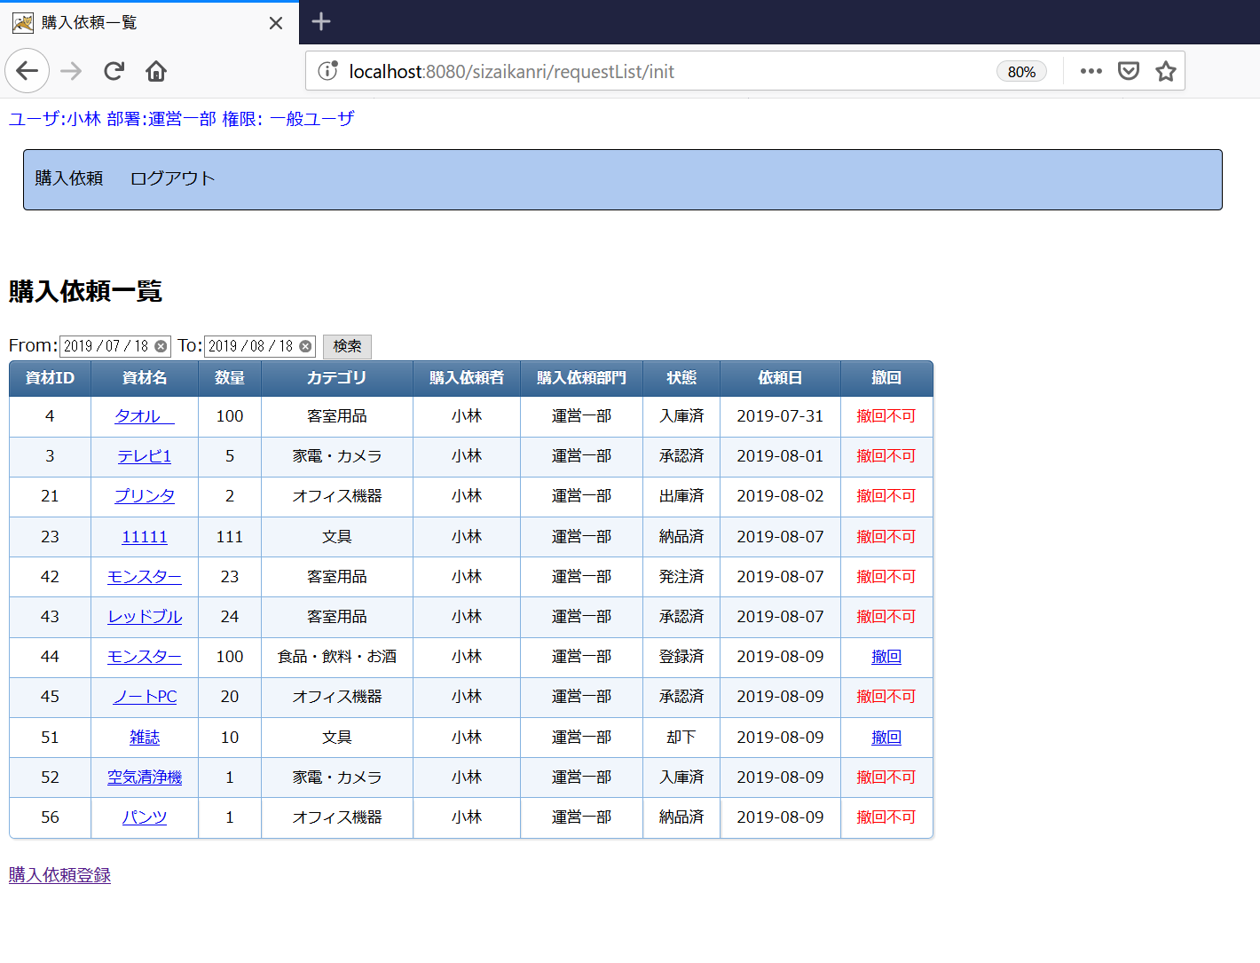

 |  |  |  |  | CSS設定を適用するため、tableのクラスを"outputtable"で設定してください。

JSPファイル

購入依頼一覧画面 |  | /WEB-INF/jsp/requestList.jsp

画面項目
番号 | 論理名 | I/O | 表示値 | 送信値 | タイプ | 備考
①検索
1 | 送信フォーム | I | - | - | form | 送信先：期間検索処理 送信対象：画面項目2～4の入力値 送信Method：POST
2 | 開始日付 | I/O | 画面フォーム.開始日付 | 入力値⇒画面フォーム.開始日付 | input type="date"
3 | 終了日付 | I/O | 画面フォーム.終了日付 | 入力値⇒画面フォーム.終了日付 | input type="date"
4 | 検索ボタン | I | "検索" | - | input type="submit"

②資材表示 画面フォーム.資材リストをループして、資材DTOごとに下記を表示する。
5 | 資材ID | O | 資材DTO.資材ID | - | font
6 | 資材名(詳細情報リンク) | I/O | 資材DTO.資材名 | 資材DTO.資材ID⇒（M0003画面）画面フォーム.対象資材ID | リンク(aタグ) | 送信先：M0003購入依頼詳細画面 初期表示処理
7 | 数量 | O | 資材DTO.数量 | - | font
8 | カテゴリ | O | 資材DTO.カテゴリ名 | - | font
9 | 購入依頼者 | O | 資材DTO.購入依頼者名 | - | font
10 | 購入依頼部門 | O | 資材DTO.購入者部門名 | - | font
11 | 状態 | O | 資材DTO.状態名 | - | font
12 | 依頼日 | O | 資材DTO.購入依頼日 | - | font
13 | 撤回リンク | O | "撤回" | 資材DTO.資材ID⇒画面フォーム.撤回対象ID | リンク(aタグ) | ・状態区分が"1"または"3"の場合、リンクを表示する。 送信先：撤回処理 ・上記以外の場合、"撤回不可"（赤色）固定文字を表示する。

※資材リストはNULL、またはサイズは０の場合、上記項目を非表示とする。

③登録リンク
14 | 登録リンク | I | "購入依頼登録" | - | リンク(aタグ) | 送信先：M0001購入依頼登録画面 初期表示処理

処理詳細‗初期表示
処理詳細

処理名 | 初期表示
受付URL | /requestList/init
処理ロジック
1.現在日付を取得する。 ※LocalDateを使用して取得する。 2."yyyy-MM-dd"の日付フォーマットを定義する。 ※DateTimeFormatterを使用して定義する。 3.処理2で定義した日付フォーマットで、処理1で取得した現在日付を文字列に変換する。 ※以下で、処理３の取得結果を「現在日付String」と表記する。 4.処理1で取得した現在日付に基づき、一か月前の日付を取得する。 5.処理2で定義した日付フォーマットで、処理４で取得した先月日付を文字列に変換する。 ※以下で、処理５の取得結果を「先月日付String」と表記する。 6.「現在日付String」を画面フォーム.終了日付に設定する。 7.「先月日付String」を画面フォーム.開始日付に設定する。 8.共通機能-ログインユーザ情報取得を呼び出し、ユーザDTOを取得する。 9.BL1003を呼び出し、ユーザ別購入依頼一覧を取得する。 引数：①「先月日付String」 ②「現在日付String」 ③ユーザDTO.ユーザID 10.処理9の取得結果はNULL、またはサイズが0の場合 10.1 共通機能-メッセージ設定を呼び出し、メッセージを設定する。 引数：①"指定期間の購入依頼が登録されていません。" ②false 上記以外の場合 10.2 処理9の取得結果を画面フォーム.資材リストに設定する。 11.購入依頼一覧画面へ遷移する。

demo:
BL1003を呼び出し

処理詳細‗期間検索
処理詳細

処理名 | 期間検索
受付URL | /requestList/search
処理ロジック
demo:
BL1003を呼び出し
1.共通機能-ログインユーザ情報取得を呼び出し、ログイン中のユーザIDを取得する。 2.BL1003を呼び出し、ユーザ別購入依頼一覧を取得する。 引数：①画面フォーム.開始日付 ②画面フォーム.終了日付 ③処理1で取得したユーザID 3.処理2の取得結果はNULL、またはサイズが0の場合 3.1 共通機能-メッセージ設定を呼び出し、メッセージを設定する。 引数：①"指定期間の購入依頼が登録されていません。" ②false 上記以外の場合 3.2 処理2の取得結果を画面フォーム.資材リストに設定する。 4.購入依頼一覧画面へ遷移する。

